GIT_BRANCH
 |  |  |  |  |  |  |  |  | https://www.youtube.com/watch?v=59FY6Kzb5HA&list=PLjCpH2Qpki-uBzaBg447zIPNKyWJwPXYr&index=3

1. Cấu hình git
 | Trước khi làm việc với git phải tiến hành cấu hình
 | Mọi dữ liệu được bạn tạo ra ở git sẽ ăn theo thông tin cấu hình này
 | Chú ý không cấu hình sẽ không chạy được 1 số câu lệnh như commit, clone, stash …
 | Lệnh cấu hình Tên và Email
 |  | git config --global user.name "Tên của bạn"
 |  | git config --global user.email "Email của bạn"
 | Kiểm tra lại config xem đã đúng chưa
 |  | git config --list

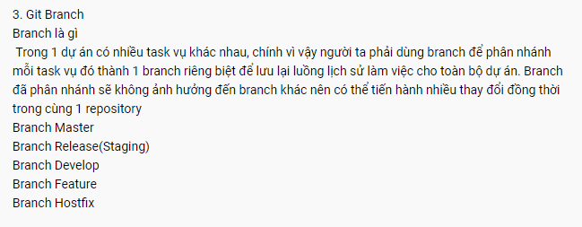

 |  | Taọ mới Branch
 |  |  | git branch namebranch |  | : nhưng hoạt động ở branch cũ

 |  |  | git checkout - b namebranch |  |  | : tạo branch mới và switch qua branch mới luôn

 |  | Xem trạng thái 1 nhánh
 |  |  | git status

 |  | Chuyển nhánh
 |  |  | git checkout branchname

 |  | Xem log của branch đó :

 |  | Muốn merge một branch sang branch hiện tại
 |  |  | Git merge branchName |  |  |  | : nếu có conflict thì sửa file rồi re-commit

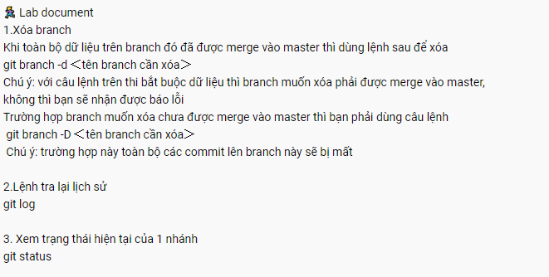
 |  | Muốn xóa 1 branch: |  | Phải ở ngoài branch khác
 |  |  | git branch -d branchName |  |  |  |  | : -d: bắt buộc đã merge branch master

 |  |  | git branch -D branchName |  |  |  |  | : Xóa luôn

Advantage Command
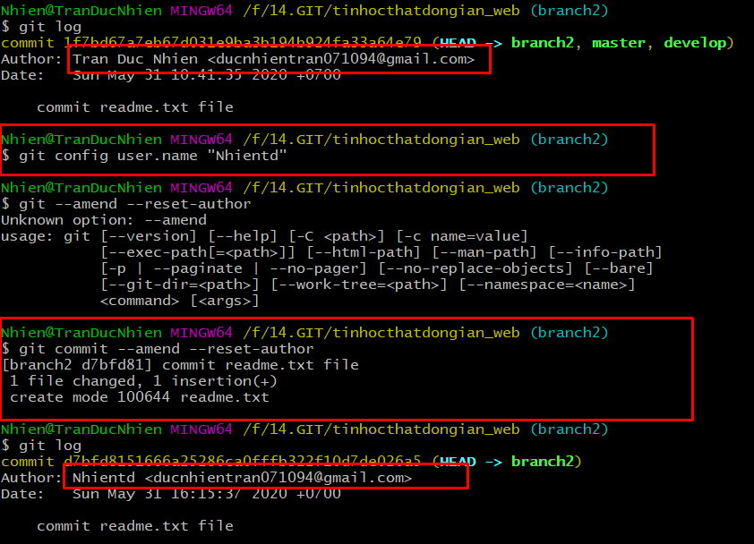
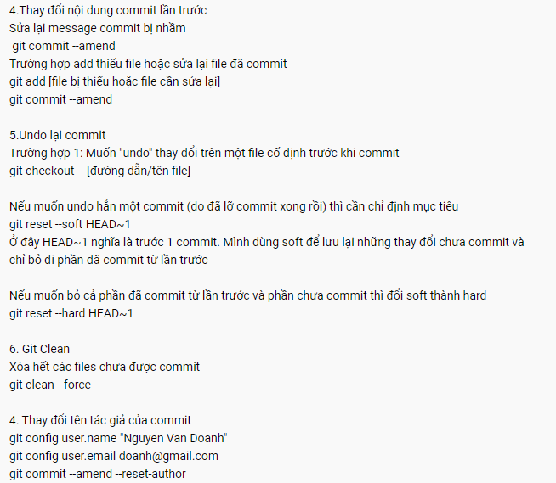
Khi commit nhầm: muốn thêm bớt file, comment ...
 | git --amend

 | Chỉnh sửa comment bằng lệnh amend

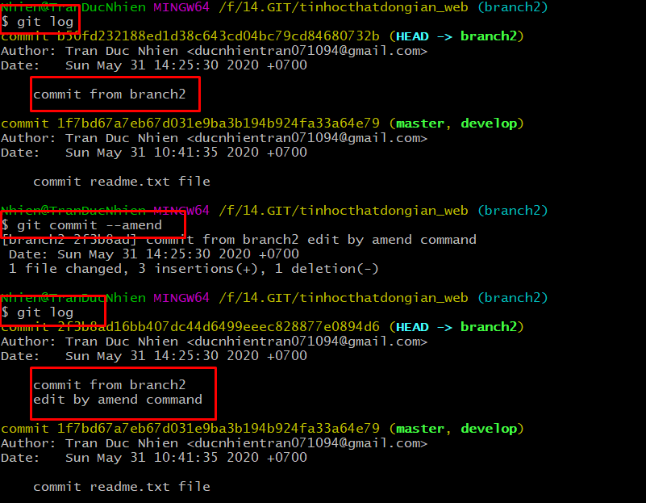

 | Commit file lên lần commit trước đó

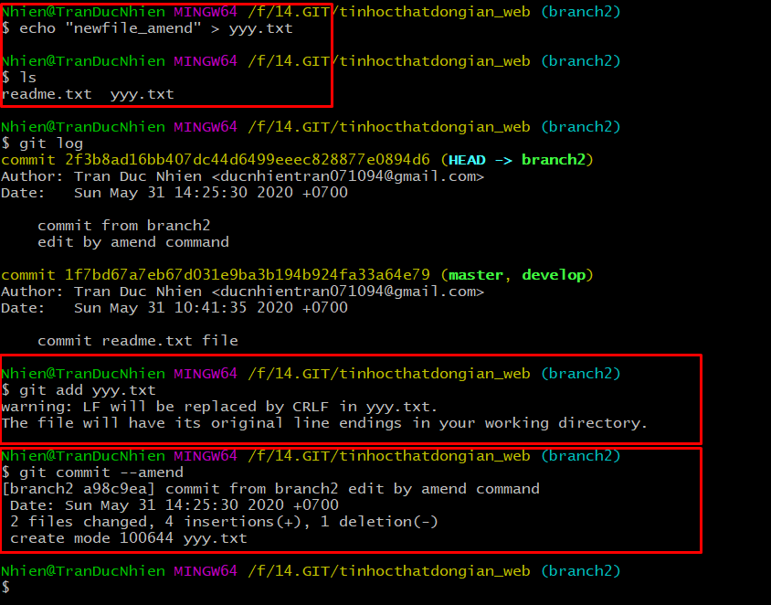

 | Revert lại file | git checkout -- pathfile

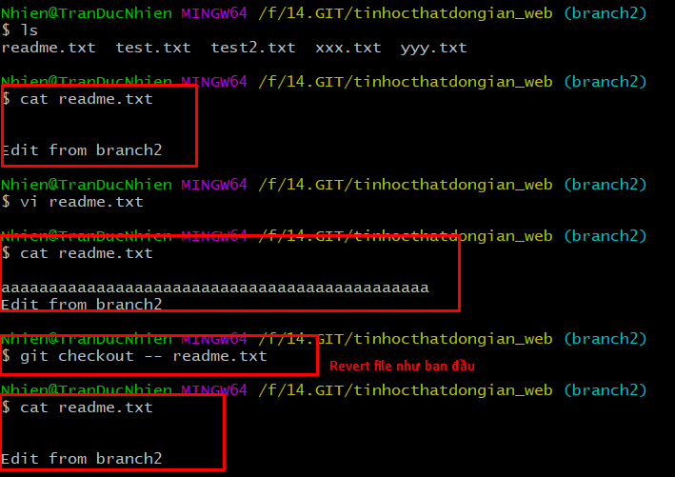

 | Revert lại n lần commit |  | git reset --soft HEAD~n | : reset lại tới n lần commit trước đó, nhưng vẫn giữ nguyên các thay đổi hiện tại

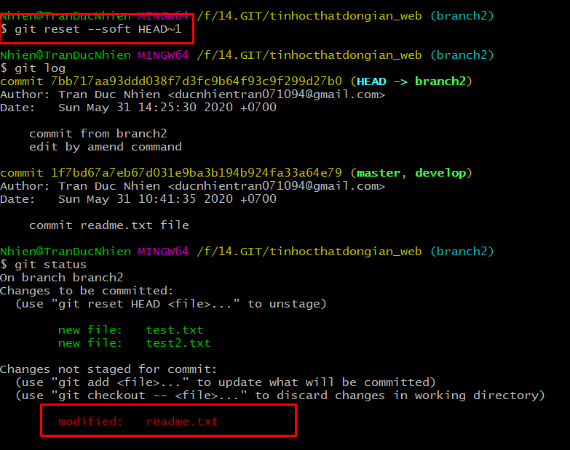

 | Revert lại n lần commit |  | git reset --hard HEAD~n | : reset lại tới n lần commit trước đó, và xóa luôn các thay đổi hiện tại

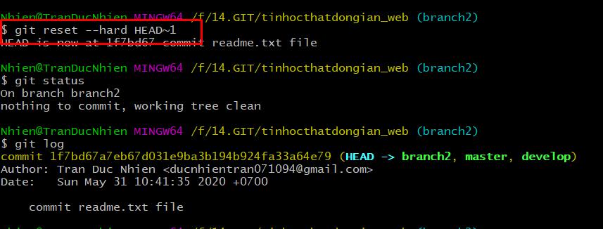

 | Xoá các file mới chưa được commit

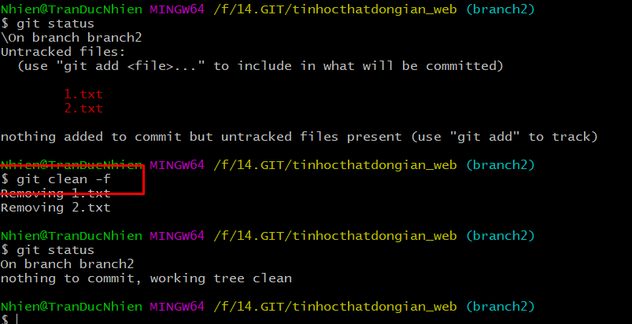

 | Cách thay đổi author của commit bằng lệnh amend

Git Remote
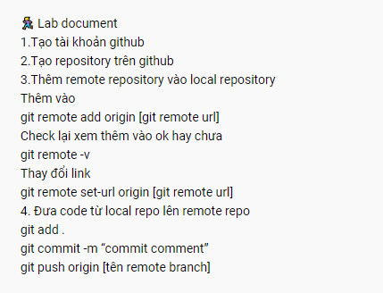

Có thể thay đổi url

Clone code bang SSH
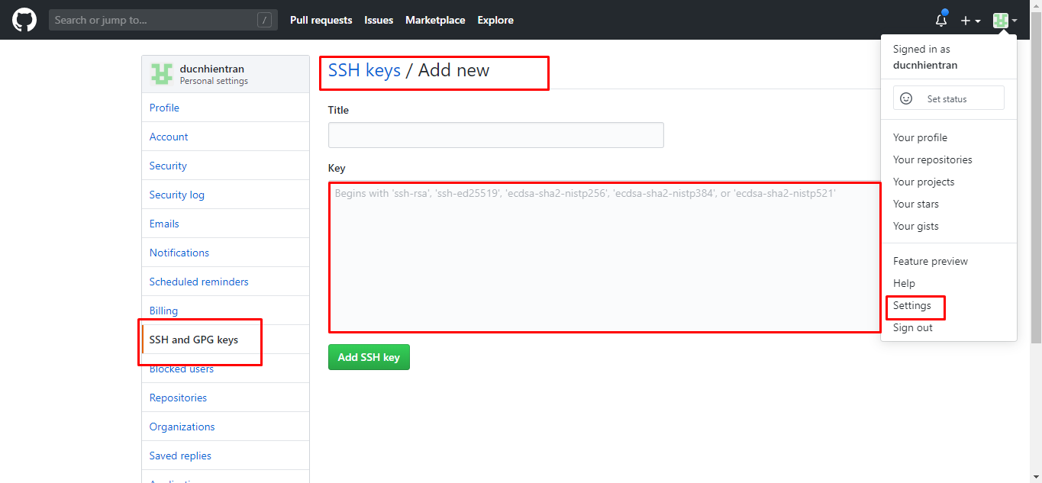
Trước khi clone bằng SSH thì cần tạo một key SSH

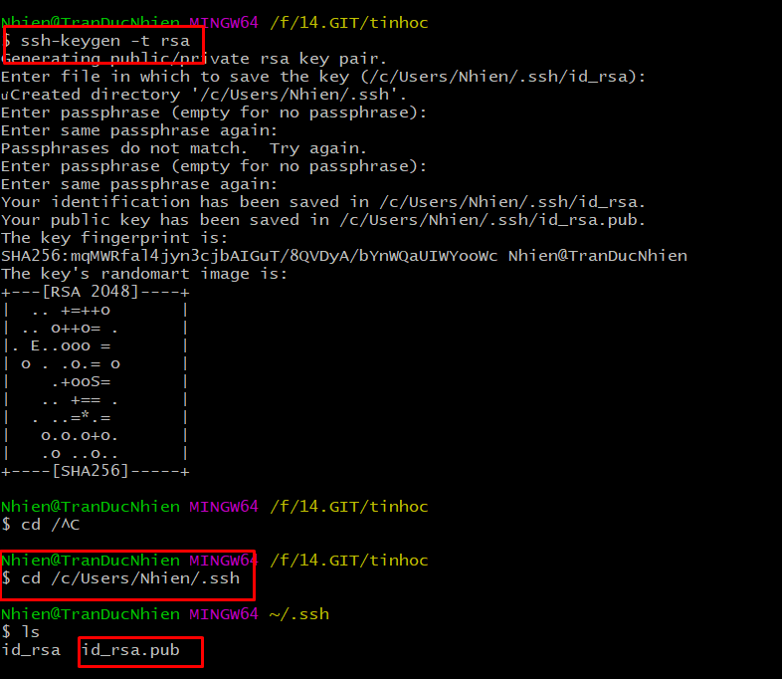

Coppy key này

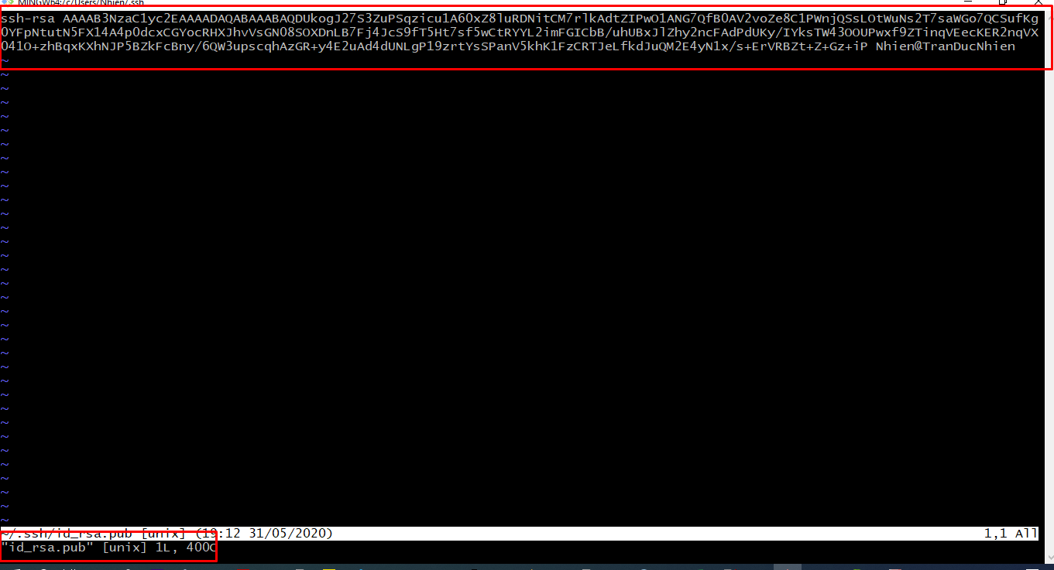

Paste vào đây

